4.공동주택(아파트)
92. 집중 소방안전대책 추진실적 취합본(4분기)

[4.공동주택(아파트) 소방안전대책 추진 실적]
구분 | 총 대상 (단지 수) | 총 대상 (동 수) | 5층이하 (동 수) | 6~10층 이하 (동 수) | 11~15층 이하 (동 수) | 16~20층 이하 (동 수) | 21층 이상 (동 수) | (1) 공동주택 소방차 전용구역 설치 의무화 및 주정차 계도 |  |  |  |  | (2)안전의 날 지정운영 프로젝트 (본부 재난협력팀 추진) |  |  |  |  | (3)논스톱(Non-Stop) 출동시스템 구축 |  |  |  | (4)화재안전매뉴얼 등 제작 및 배부 |  |  |  |  | (5)관계자 안전관리 간담회 (반기1회) |  | (6)엘리베이터 영상모니터 활용 홍보 |  |  | (7)관리사무소 안내방송 |  | (8)소방특별조사
 |  |  |  |  |  |  |  | 설치 의무화 안내 |  | 주차 등 방해 행위 계도 |  |  | 점검대상 (3천세대 이상 단지수) | 편성인원 |  |  | 교육 인원 | 연동추진 대상 (단지 수) | 단지 입.출입시스템과 연동 추진(단지 수) |  |  | 배부대상 (단지 수) | 제작(배포) 수 |  |  |  | 참석대상 (단지) | 참석 인원 | 모니터 설치대상 (단지 수) | 홍보추진 대상 (단지 수) | 홍보추진 대상 (E/V 수) | 추진 대상 (단지 수) | 방송 횟수 (주1회) | 대상수 | 미실시 | 시정명령 (과태료,유관기관통보 포함) 대상 수 | 현지 시정 건수 | 소방 교육 (인원)
 |  |  |  |  |  |  |  | 대상수 | 안내 (건) | 대상수 (150세대 이상) | 순찰 (횟수) | 계도 및 안내 (건) |  | 소방 | 안전파수꾼 (경비원,관리소직원,부녀회 등) | 전기 가스 |  |  | 번호 인식 | 전자 태그 | 리모컨 (기타) |  | 화재안전 매뉴얼 | 물건적치 금지표지 | 피난용 경량 칸막이 위치표시 | 안전확인 스티커

미 근 | 18 | 18 |  |  |  |  |  |  |  | 18 | 60 | 80 |  |  |  |  |  | 5 | 5 |  | 13 | 18 | 100 |  |  |  | 18 | 70 | 1 | 1 | 15 | 18 | 108

 | 증빙사진(파트별로 한장씩)
 | 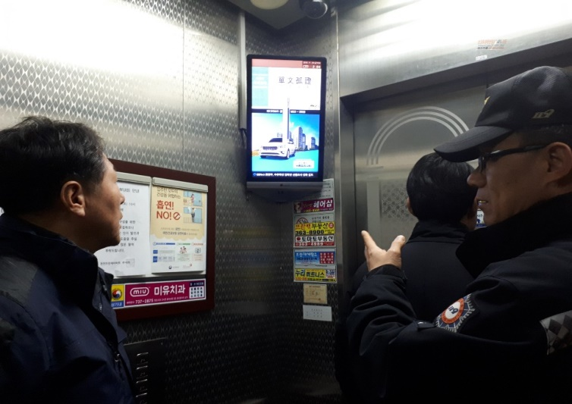 |  |  |  |  |  |  | 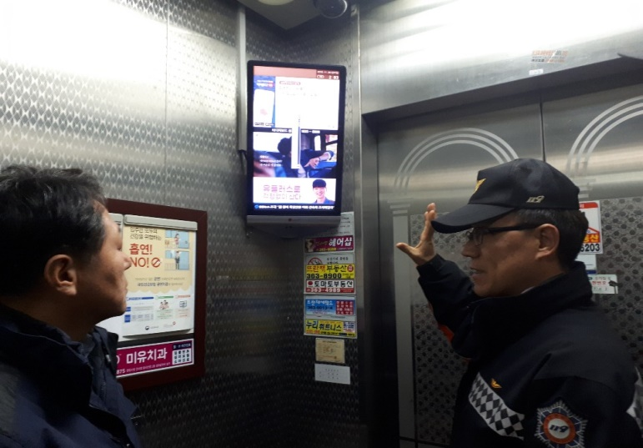 |  |  |  |  |  |  | 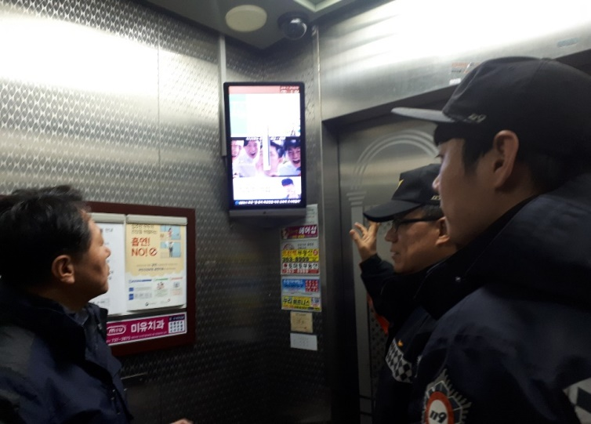 |  |  |  |  |  |  | 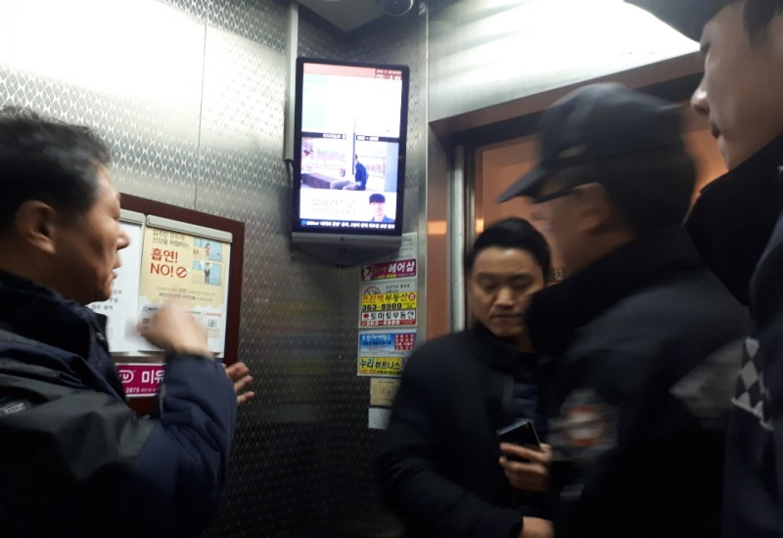

 | 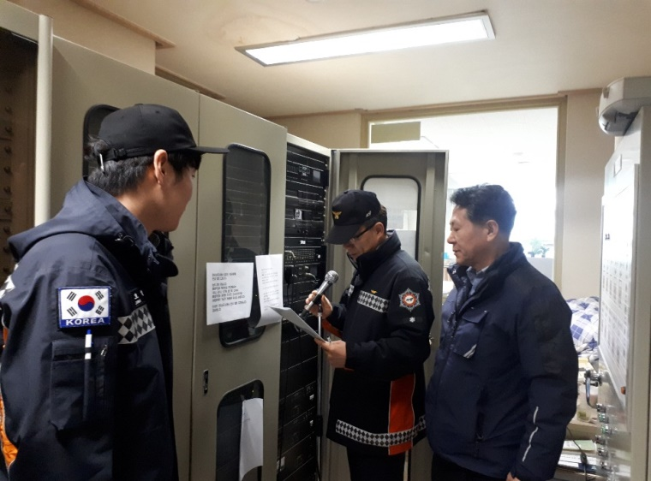 |  |  |  |  |  |  | 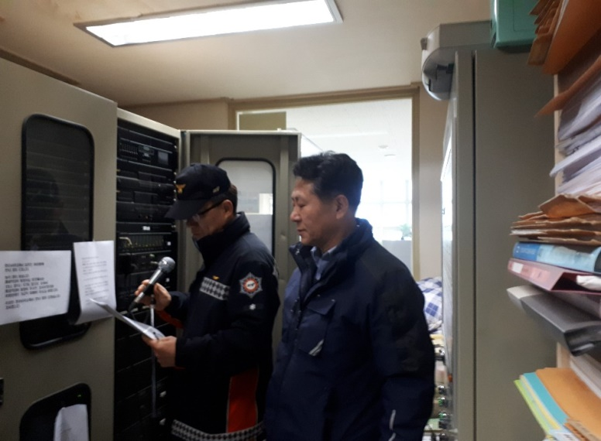 |  |  |  |  |  |  | 